Sheet1
中国江西国际经济技术合作有限公司采购询价单
序号 | 品名 | 招标人技术参数要求 | 投标人产品参数（含尺寸、重量） | 单位 | 数量 | 单价（RMB) | 总价（RMB) | 品牌/生产厂家 | 产品图片
1 | 台式电脑 | 联想来酷D4000 I5-12450H/16G/512G/集显/串口/WIFI/8L 联想23.8寸显示器+键盘+鼠标 英文系统 搭配半小时UPS |  | 台 | 1 |  | 0 | 联想、惠普、戴尔 | 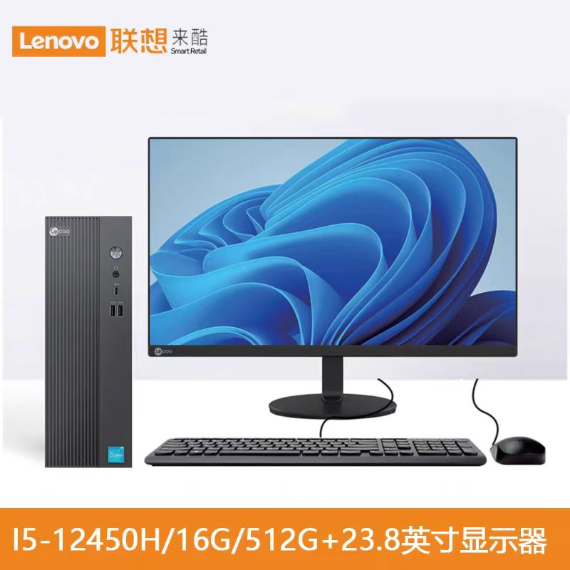
2 | 笔记本 | ThinkPad联想 ThinkBook14 Core7 250H 2.8K 120Hz 16G+1TB 英文系统 |  | 台 | 3 |  | 0 | 联想、惠普、戴尔
3 | 打印机 | IMAGE PROGRAF TC - 5210 |  | 台 | 1 |  | 0 | 佳能、理光、夏普
4 | 打印机墨盒 | 适用IMAGE PROGRAF TC - 5210 黑（4瓶）红（2瓶）黄（2瓶）青（2瓶） |  | 盒 | 10 |  | 0
5 | A1打印纸 | A1 5卷/箱 |  | 箱 | 4 |  | 0
6 | 多功能安全插座板 | GN-B3043分控插座 4插位 1.8米/3米各一半 |  | 个 | 36 |  | 0 | 公牛、小米 | 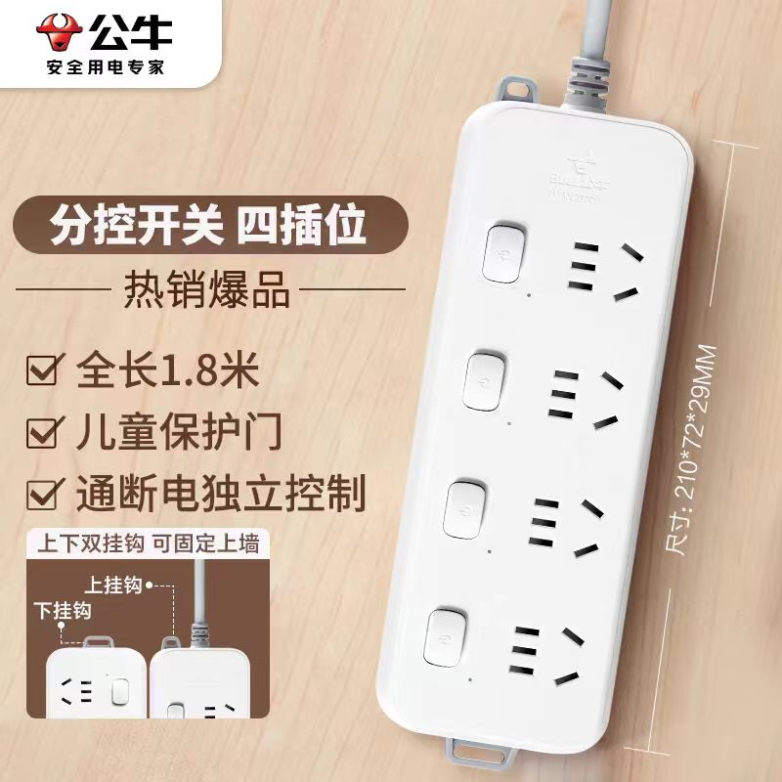
7 | 订书机 | 得力 0466省力型订书机 |  | 个 | 10 |  | 0 | 得力、晨光文具、齐心 | 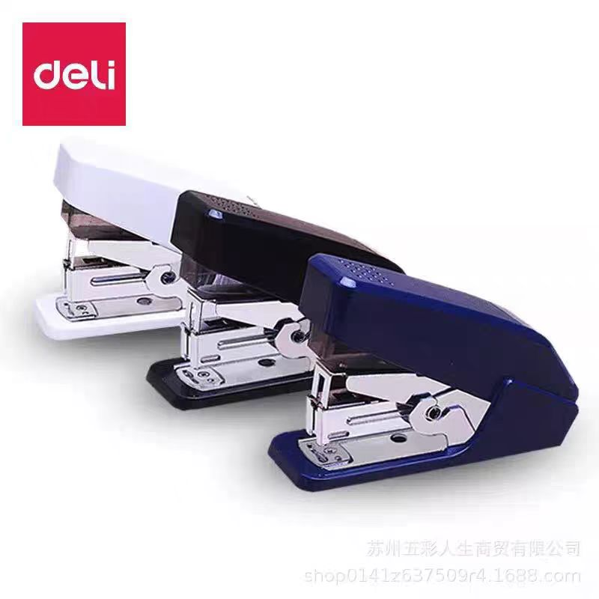
8 | 计算器 | 得力77550 真人发音款 按钮时能发声读数 |  | 个 | 12 |  | 0 | 得力、晨光文具、齐心 | 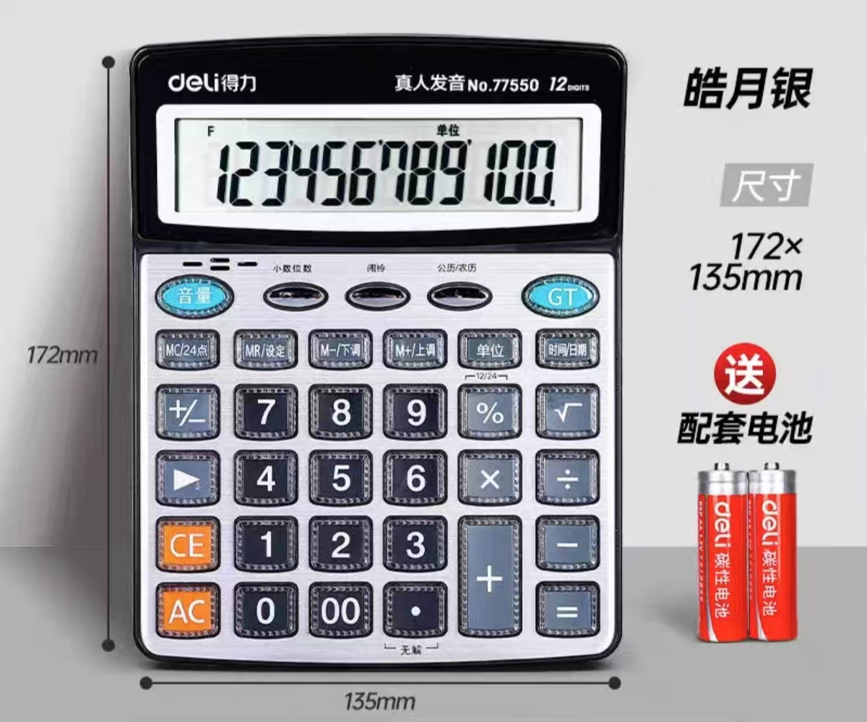
9 | 打印机 | 彩色A3A4打印机 理光MC2000 |  | 台 | 1 |  | 8000 | 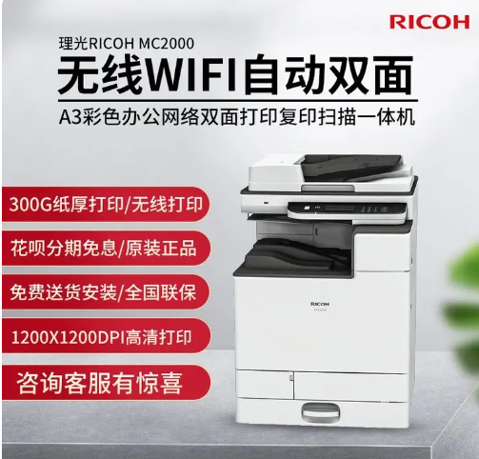 佳能、理光、夏普
10 | 打印机墨盒 | 原装黑色大容量18000张，适用理光MC2000 黑（6瓶）红（3瓶）黄（3瓶）青（3瓶） |  | 盒 | 15 |  | 0 | 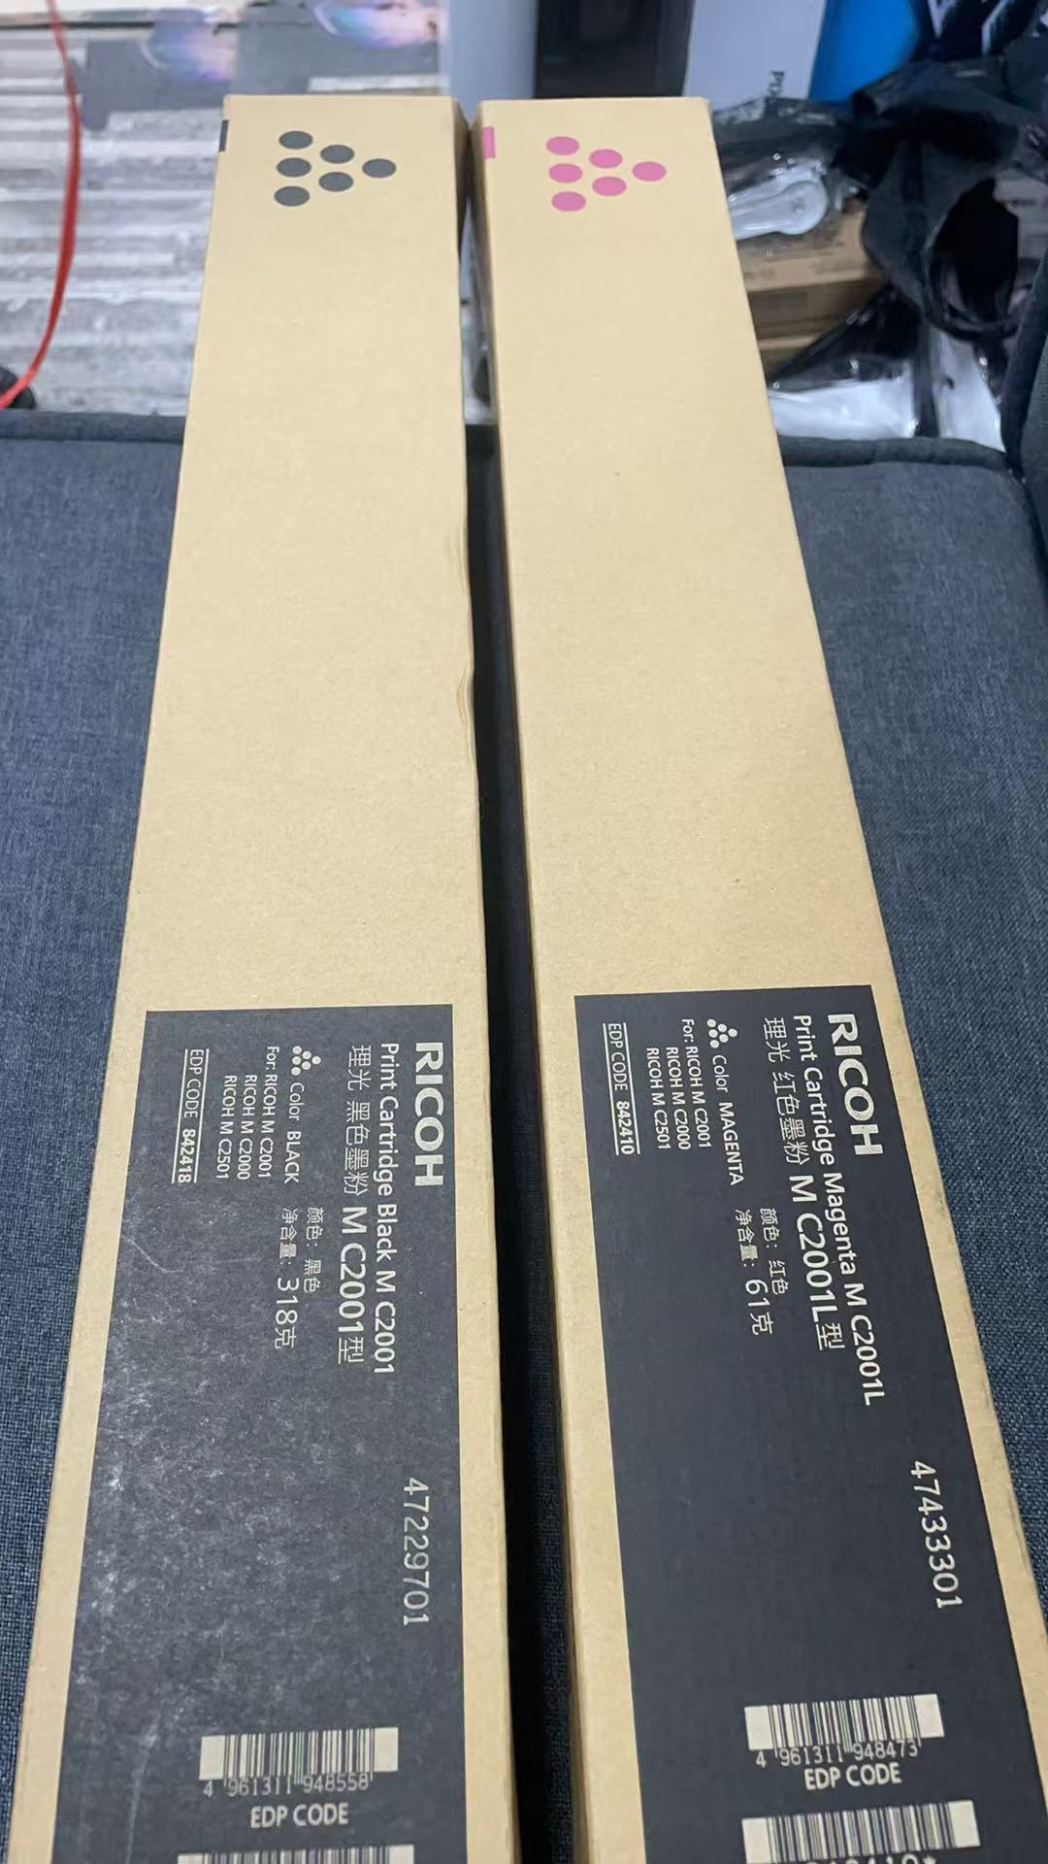
11 | 打印机 | 理光2014AD |  | 台 | 1 |  | 0 | 佳能、理光、夏普
12 | 打印机墨盒 | 理光2014AD 2014粉盒 |  | 盒 | 10 |  | 0 | 进口粉
13 | 惠普打印机 | hp105 |  | 台 | 2 |  | 0 | 佳能、理光、夏普
14 | 打印机墨盒 | 鑫佰森 配套hp105打印机 |  | 个 | 12 |  | 0
15 | A4打印纸 | A4 8包/箱 格之格 70g |  | 箱 | 80 |  | 0
16 | A3打印纸 | A3 4包/箱 幸运鸟 A3多功能 75克 |  | 箱 | 10 |  | 0
17 | 移动硬盘 | 2T |  | 个 | 2 |  | 0.00 | 西部数据、金士顿、海康威视
18 | U盘 | 32GB，青花瓷外形，礼盒装 |  | 个 | 40 |  | 0.00 | 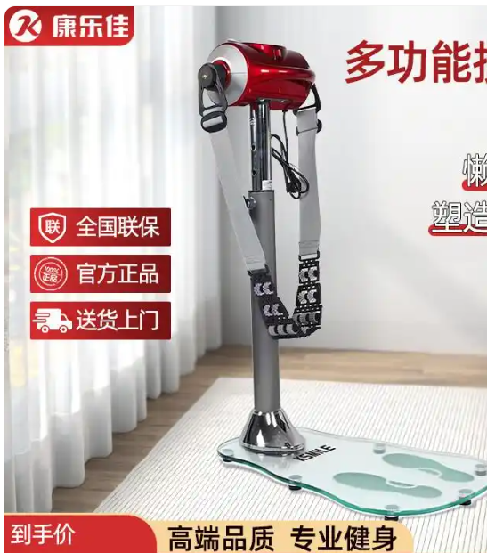
19 | 健身甩脂机 | 家用升级K302ch 2 |  | 台 | 1 |  | 0 | 万达康，康乐佳 康佳
总计人民币（大写）： |  |  |  |  |  | 合计
目的地：上海港或国内其他主要港口
*注： | 1、所报价格须包含但不仅限于增值税专用发票、工厂至国内上海港、满足我方及海关出口需求的包装费、商检费（如有）、许可证（如有）、产品知识产权海关保护备案授权出口（如有）等费用。
 | 2、报价单位报价单不可在我司发布的询价单基础上删减信息条目；如删减，做废标处理。
 | 3、提供的产品生产日期不早于交货期之前的6个月。
 | 4、产品交货周期不得超过合同签订后20天。
 | 5、接受以下付款方式：无预付款，完成交货及办理相关票据认证审批后支付合同总价款95%货款，剩余5%作为质保金。
 | 6、报价单位接受质保期不少于18个月（从国内交货之日起），具体以报价单位承诺的时间为准。

 | 报价单位（盖章）： 联系人：

